상품제안서
캔버스 스트링 파우치 [PH209] | 상품코드: F17565

 |  |  |  |  |  |  | 02-412-0044 | www.easy1.co.kr
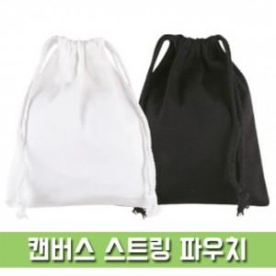

【상세/제작정보】

【인쇄/포장옵션】 | 실크, 풀칼라 / OPP(비닐)

【공급단가】 | 수량 | 200~ | 500~ | 1,000~ | 3,000~ | 5,000~
*VAT별도 | 단가 | 1,240원 | 1,200원 | 1,160원 | 1,120원 | 1,070원

【상품 URL】 | https://dev.easy1.co.kr:443/src/goods_detail.php?gdno=17565

